Inicio
SERÁ QUE A COROA É DE OURO?
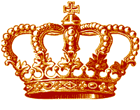

Próxima Página

Aplicação
 | SERÁ QUE A COROA É DE OURO?

Arquimedes foi um brilhante inventor matemático grego
que viveu antes de Cristo. Conta -se que, certa vez, ele
recebeu um pedido do rei. Este queria saber se a sua coroa
era realmente de ouro puro. Só que para responde a questão
era proibido danificar a coroa. Arquimedes mediu o volume
da coroa usando um recurso que ninguém tinha pensado até
então. Ele mergulhou a coroa num tanque com água. Depois,
Auquimedes vereficou que a coroa pesava 2kg. Sabendo que
o volume de 1Kg de ouro é 50cm³. Será que ele pode solucionar
Próxima Página
a dúvida do rei se a coroa era realmente de ouro?

Exemplo
Exemplos

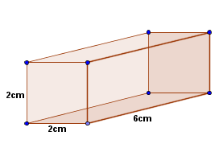
 | Calcule o volume do paralelepípedo:
 | V = c.l.h
 | comprimento= | 6 | cm
 | largura= | 2 | cm
 | altura= | 2 | cm
 | volume | 24 | cm³

Página Anterior
Próxima Página

Exercicio
Exercicio

Imagine que Arquimedes tenha feito assim:
Primeiro ele achou o volume da água que tinha no recepiciente
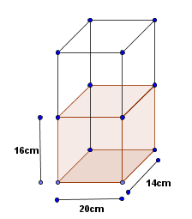

 | volume: c.l.h |  |  | Preencha corretamente as células verdes
 | comprimento= | 1 | cm | e dê um enter para observar o resultado
 | largura= | 9 | cm | na célula azul.
 | altura= | 1 | cm
 | volume= | 9 | cm³

Página Anterior
Próxima Página

cont. exercicio
Depois de colocar a coroa dentro do recepiciente com água ele calculou o volume e percebeu que a diferença estava relacionado com o peso da coroa.Obseve o desenho e calcule se a coroa era realmente de ouro. Sabendo 1 Kg de ouro é 50cm³.

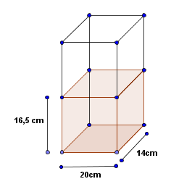

 | Volume= | c.l.h

 | comprimento=
 | largura=
 | altura=
 | Volume= |  | 0

Página Anterior
Próxima Página

Investigação
 |  | Investigação:
Depois, de Aquimedes ter vereficado o volume dos |  |  |  | dois recipientes e ter o peso da coroa que pesava
 | 2Kg. Sabendo que o volume de 1Kg de ouro é 50cm³.

a) Examine as figuras e determine o volume da coroa

b) Pode essa coroa ser de ouro maçico.

c) Suponha que essa coroa seja feita de ouro e |  |  | prata. O volume de 1Kg de prata pe 100 cm³. O de
1Kg de ouro, você já sabe. Com essa informações, |  |  | descubra quantos quilogramas de prata e quantos
quilogramas de ouro formam essa coroa.

Próxima Página
Página Anterior

Créditose tutoria
Créditos
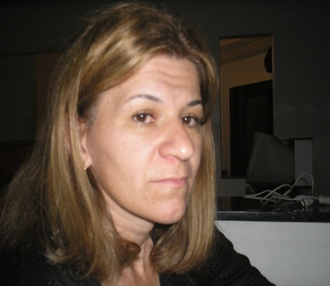

 | Colégio Estadual Humberto de Alencar Castelo Branco - EFMeP

 | Professora: lucilene Aparecida Brugim

 | Material Interativo: Será que a coroa do rei é de ouro

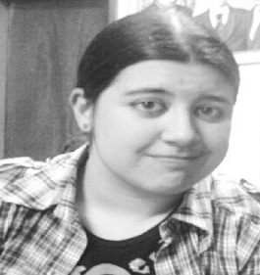
 | Revisado por: Maria Augusta Sakis

 | Equipe de produção do projeto O uso da informática para o ensino da matemática
 | na educação básica

Página Anterior

